Criticidad 2
Prueba Agil : Sprint 2

Resultados de Ejecucion : Criticidad del resultado

 | Identificador (ID) del caso de prueba | Iteracion #1 | Criticidad | Iteracion #2 | Criticidad
 | E1-HU1-2CA-CP1 | MAL | Medio | OK

 | E1-HU1-3CA-CP1 | MAL | Medio | OK

 | E1-HU2-1CA-CP1 | OK |  | OK

 | E1-HU2-2CA-CP1 | OK |  | OK

 | E1-HU2-3CA-CP1 | OK |  | OK

 | E1-HU2-4CA-CP1 | MAL | Baja | OK

 | 3E-2HU-1CA-CP1 | OK |  | OK

 | 3E-2HU-2CA-CP1 | OK |  | OK

 | 3E-2HU-3CA-CP1 | OK |  | OK

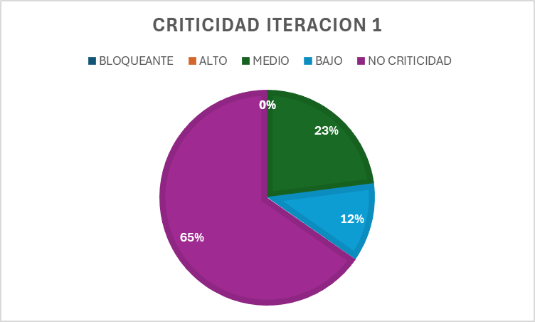
 |  |  |  |  |  | CRITICIDAD | PORCENTAJE
 |  |  |  |  |  | BLOQUEANTE | 0%
 |  |  |  |  |  | ALTO | 0%
 |  |  |  |  |  | MEDIO | 23%
 |  |  |  |  |  | BAJO | 12%
 |  |  |  |  |  | NO CRITICIDAD | 65%

Criticidad 3
Prueba Agil : Sprint 3

Resultados de Ejecucion : Criticidad del resultado

 | Identificador (ID) del caso de prueba | Iteracion #1 | Criticidad | Iteracion #2 | Criticidad
 | E2-1HU-CA1-CP1 | OK |  | OK

 | E2-2HU-CA2-CP1 | OK |  | OK

 | E6-HU1-1CA-CP1 | OK |  | OK

 | E6-HU1-2CA-CP1 | MAL | BAJA | OK

 | E6-HU1-3CA-CP1 | MAL | BAJA | OK

 | E6-HU1-4CA-CP1 | MAL | BAJA | OK

 | E2-1HU-CA1-CP2 | MAL | BLOQUEANTE | OK

 | E6-HU1-2CA-CP2 | OK |  | OK

 | 1E-HU3-1CA-CP1 | OK |  | OK

 |  | GRAFICOS |  |  |  |  | Estadisticas
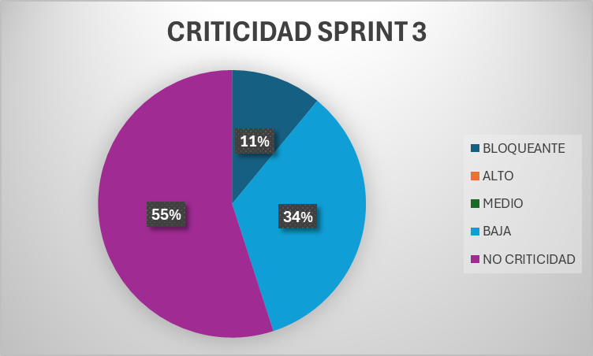

 |  |  |  |  |  | CRITICIDAD |  | PORCENTAJE
 |  |  |  |  |  | BLOQUEANTE |  | 11%
 |  |  |  |  |  | ALTO |  | 0%
 |  |  |  |  |  | MEDIO |  | 0%
 |  |  |  |  |  | BAJA |  | 34%
 |  |  |  |  |  | NO CRITICIDAD |  | 55%

Criticidad 4
Prueba Agil : Sprint 4

Resultados de Ejecucion : Criticidad del resultado

 | Identificador (ID) del caso de prueba | Iteracion #1 | Criticidad | Iteracion #2 | Criticidad
 | E2-1HU-2CA-CP1 | MAL | BAJA | OK
 |  |  |  |  |  | PERO REVISAR EN EL PROTOTIPADO DE LA PLATILLA

 | E2-2HU-1CA-CP1 | OK |  | OK

 | E4-2HU-1CA-CP1 | OK |  | OK

 | E4-2HU-2CA-CP1 | OK |  | OK

 | E4-2HU-4CA-CP1 | OK |  | OK

 | E2-1HU-2CA-CP2 | OK |  | OK

 |  | GRAFICOS
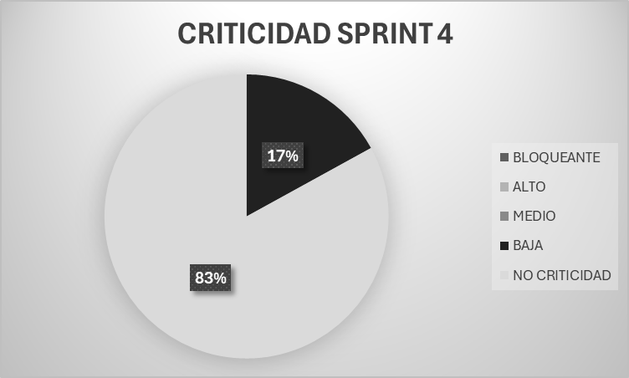

 |  |  |  |  |  |  | CRITICIDAD | PORCENTAJE
 |  |  |  |  |  |  | BLOQUEANTE | 0%
 |  |  |  |  |  |  | ALTO | 0%
 |  |  |  |  |  |  | MEDIO | 0%
 |  |  |  |  |  |  | BAJO | 17%
 |  |  |  |  |  |  | NO CRITICIDAD | 83%

Criticidad 5
Prueba Agil : Sprint 5

Resultados de Ejecucion : Criticidad del resultado

 | Identificador (ID) del caso de prueba | Iteracion #1 | Criticidad | Iteracion #2 | Criticidad
 | E4-2HU-3CA-CP1 | OK |  | OK

 | E4-2HU-5CA-CP1 | OK |  | OK

 | E4-1HU-1CA-CP1 | OK |  | OK

 | E4-1HU-2CA-CP1 | OK |  | OK

 | E4-1HU-3CA-CP1 | OK |  | OK

 | E5-1HU-4CA-CP1 | OK |  | OK

 | E4-2HU-3CA-CP2 | OK |  | OK

 |  |  | GRAFICO

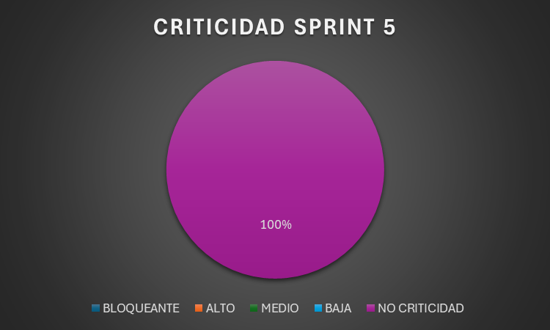
 |  |  |  |  |  | CRITICIDAD | PORCENTAJE
 |  |  |  |  |  | BLOQUEANTE | 0%
 |  |  |  |  |  | ALTO | 0%
 |  |  |  |  |  | MEDIO | 0%
 |  |  |  |  |  | BAJO | 0%
 |  |  |  |  |  | NO CRITICIDAD | 100%

